附表
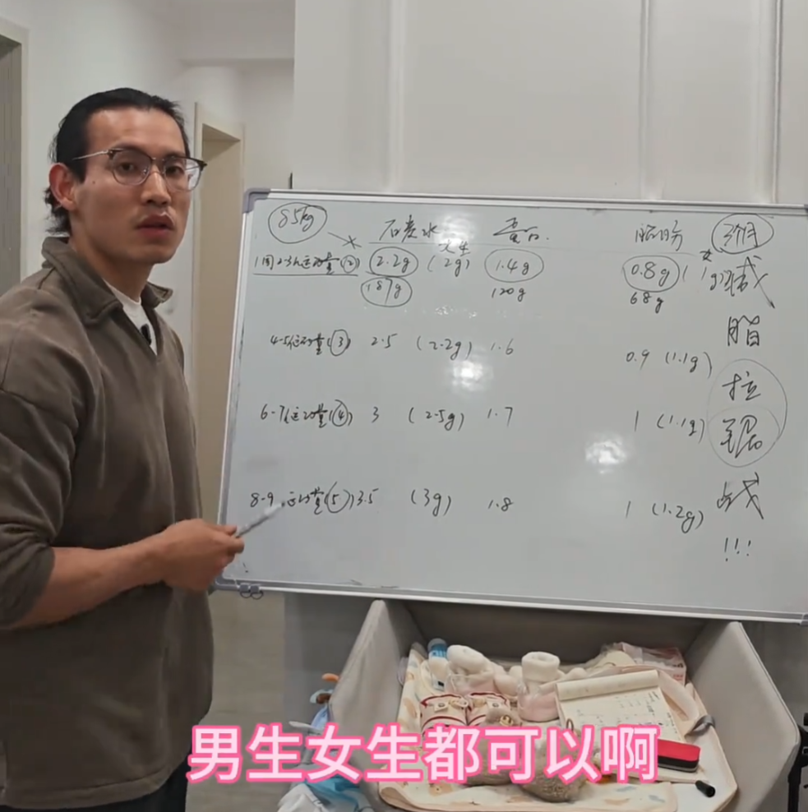
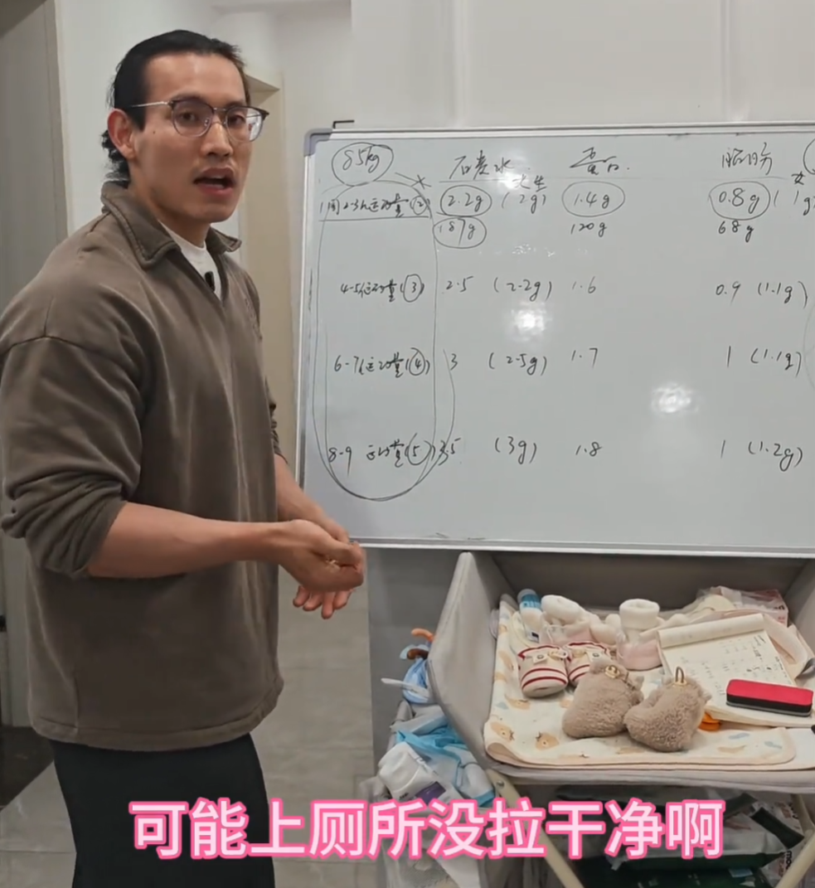
谭成义生活化减脂-90天拉锯战
男 | 运动量/次数 （每周） | 碳水 （g/kg体重） | 蛋白质 （g/kg体重） | 脂肪 （g/kg体重）
男 | 2-3小时/2次 | 2.2 | 1.4 | 0.8
男 | 4-5小时/3次 | 2.5 | 1.6 | 0.9
男 | 6-7小时/4次 | 3.0 | 1.7 | 1.0
男 | 8-9小时/5次 | 3.5 | 1.8 | 1.0
女 | 运动量/次数 （每周） | 碳水 （g/kg体重） | 蛋白质 （g/kg体重） | 脂肪 （g/kg体重）
女 | 2-3小时/2次 | 2.0 | 1.4 | 1.0
女 | 4-5小时/3次 | 2.2 | 1.6 | 1.1
女 | 6-7小时/4次 | 2.5 | 1.7 | 1.1
女 | 8-9小时/5次 | 3.0 | 1.8 | 1.2
目标是减脂，而不是减重！！！
提高碳水摄入以提高训练表现，达到更高的代谢水平！
不需要刻意去计算代谢，根据性别、体重、每周训练时长、次数直接推算营养摄入！
每10天称重并计算摄入、拍身材对比图，过快增加碳水、过慢减少碳水！

食物库（谭师、自选）
表格制作：减脂大法师
抖音号：DuanCengGuoYiAo
粉丝群不定期更新版本
 |  | 碳水 | 蛋白质 | 脂肪 | 备注 | 碳水 | 蛋白质 | 脂肪
谭-燕麦（干） | 100g | 60.0 | 13.0 | 7.0 | 燕麦植物蛋白，分解后赖氨酸含量极低，但在全蛋同时摄入的前提下 ，补足了赖氨酸短板，燕麦的植物蛋白可充分吸收。 | 0.60 | 0.13 | 0.07
谭-大米（生） | 100g | 78.5 | 7.4 | 0.0 | 大米+肉蛋鱼虾时，植物蛋白可充分利用。脂肪0.8g，先不算。 | 0.79 | 0.07 | 0.00
谭-全蛋（个/44g） | 1g | 0.4 | 7.0 | 4.0 | 全蛋碳水极低，谭师视频中说744，应该是口误。其中蛋白质7，脂肪4，碳水应该是0.4 单个鸡蛋亮氨酸约0.65g，一餐最大化肌肉合成的亮氨酸是2.5g-3g， 建议没有肉的一餐，至少吃4个全蛋。 | 0.40 | 7.00 | 4.00
谭-去皮去骨鸡腿（生） | 100g | 0.0 | 24.0 | 0.0 | 鸡腿为运动肌，肌间脂肪相对鸡胸多。谭师没算，4g脂肪。 | 0.00 | 0.24 | 0.00
谭-鸡胸肉（生） | 100g | 0.0 | 24.0 | 0.0 | 谭师没算脂肪，1g脂肪。 | 0.00 | 0.24 | 0.00
谭-牛肉（生） | 100g | 0.0 | 24.0 | 0.0 |  | 0.00 | 0.24 | 0.00
谭-虾仁（生） | 100g | 0.0 | 20.0 | 0.0 |  | 0.00 | 0.20 | 0.00
谭-龙利鱼（生） | 100g | 0.0 | 18.0 | 0.0 | 谭师没算脂肪，2g | 0.00 | 0.18 | 0.00
谭-巴沙鱼（生） | 100g | 0.0 | 18.0 | 0.0 | 谭师按18算，实际可能只有14，但影响不大。谭师没算脂肪，5g。 | 0.00 | 0.18 | 0.00
谭-红薯（生） | 100g | 22.0 | 0.0 | 0.0 |  | 0.22 | 0.00 | 0.00
谭-紫薯（生） | 100g | 22.0 | 0.0 | 0.0 |  | 0.22 | 0.00 | 0.00
谭-土豆（生） | 100g | 22.0 | 0.0 | 0.0 |  | 0.22 | 0.00 | 0.00
谭-贝贝南瓜（生） | 100g | 22.0 | 0.0 | 0.0 | 常规南瓜碳水少，贝贝南瓜个头不大，吃起来像薯类。 | 0.22 | 0.00 | 0.00
谭-坚果 | 100g | 0.0 | 0.0 | 0.0 | 碳水18、蛋白质18、脂肪60，谭师说先不算，了解就好。 | 0.00 | 0.00 | 0.00
谭-橄榄油 | 100g | 0.0 | 0.0 | 100.0 |  | 0.00 | 0.00 | 1.00
谭-牛油果油 | 100g | 0.0 | 0.0 | 100.0 |  | 0.00 | 0.00 | 1.00
谭-山茶油 | 100g | 0.0 | 0.0 | 100.0 |  | 0.00 | 0.00 | 1.00
谭-低芥酸菜籽油 | 100g | 0.0 | 0.0 | 100.0 |  | 0.00 | 0.00 | 1.00
谭-猪油 | 100g | 0.0 | 0.0 | 100.0 |  | 0.00 | 0.00 | 1.00
谭-牛油 | 100g | 0.0 | 0.0 | 100.0 |  | 0.00 | 0.00 | 1.00
谭-蓝莓 | 100g | 0.0 | 0.0 | 0.0 | 新手减脂可先不算 | 0.00 | 0.00 | 0.00
谭-南瓜籽 | 100g | 0.0 | 0.0 | 0.0 | 新手减脂可先不算 | 0.00 | 0.00 | 0.00
谭-蔬菜 | 100g | 0.0 | 0.0 | 0.0 | 谭师说蔬菜都可以忽略 | 0.00 | 0.00 | 0.00
谭-西兰花 | 100g | 0.0 | 0.0 | 0.0 |  | 0.00 | 0.00 | 0.00
谭-羽衣甘蓝 | 100g | 0.0 | 0.0 | 0.0 |  | 0.00 | 0.00 | 0.00
谭-苋菜 | 100g | 0.0 | 0.0 | 0.0 | 谭师说蔬菜都可以忽略 | 0.00 | 0.00 | 0.00
谭-菠菜 | 100g | 0.0 | 0.0 | 0.0 | 谭师说蔬菜都可以忽略 | 0.00 | 0.00 | 0.00
谭-菇类 | 100g | 0.0 | 0.0 | 0.0 | 谭师说蔬菜都可以忽略 | 0.00 | 0.00 | 0.00
谭-萝卜 | 100g | 0.0 | 0.0 | 0.0 | 谭师说蔬菜都可以忽略 | 0.00 | 0.00 | 0.00
谭-西红柿 | 100g | 0.0 | 0.0 | 0.0 | 谭师说蔬菜都可以忽略 | 0.00 | 0.00 | 0.00
谭-彩椒 | 100g | 0.0 | 0.0 | 0.0 | 谭师说蔬菜都可以忽略 | 0.00 | 0.00 | 0.00
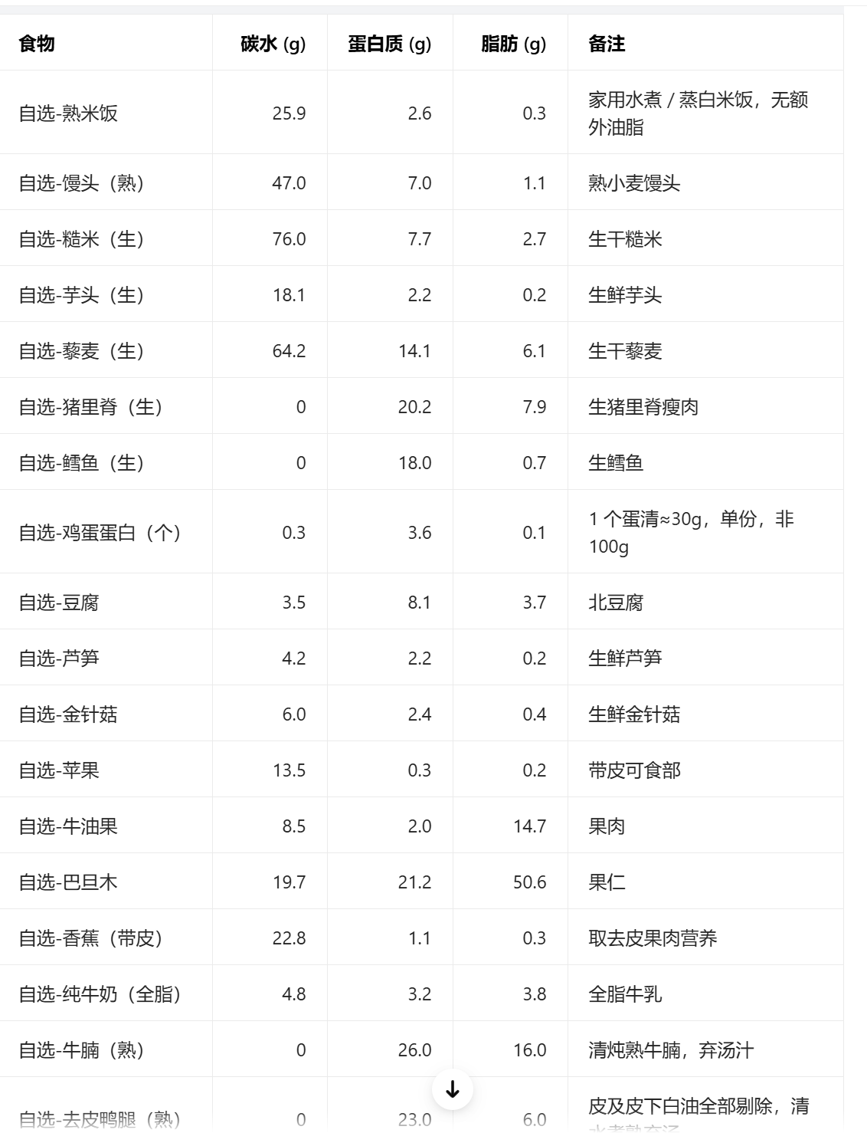
无 | 100g | 0 | 0 | 0 | 很多食物中，含量少营养要素的被忽略了 谭师是为了让大家好计算、坚持下去 后续考虑更新精细版 | 0.00 | 0.00 | 0.00
自选-熟米饭 | 100 | 25.90 | 2.60 | 0.30 | 数据来源-豆包 | 0.259 | 0.026 | 0.003
自选-馒头（熟） | 100 | 47.00 | 7.00 | 1.10 |  | 0.470 | 0.070 | 0.011
自选-糙米（生） | 100 | 76.00 | 7.70 | 2.70 |  | 0.760 | 0.077 | 0.027
自选-芋头（生） | 100 | 18.10 | 2.20 | 0.20 |  | 0.181 | 0.022 | 0.002
自选-藜麦（生） | 100 | 64.20 | 14.10 | 6.10 |  | 0.642 | 0.141 | 0.061
自选-猪里脊（生） | 100 | 0.00 | 20.20 | 7.90 |  | 0.000 | 0.202 | 0.079
自选-鳕鱼（生） | 100 | 0.00 | 18.00 | 0.70 |  | 0.000 | 0.180 | 0.007
自选-鸡蛋蛋白（个/30g） | 1 | 0.30 | 3.60 | 0.10 |  | 0.300 | 3.600 | 0.100
自选-豆腐 | 100 | 3.50 | 8.10 | 3.70 |  | 0.035 | 0.081 | 0.037
自选-芦笋 | 100 | 4.20 | 2.20 | 0.20 |  | 0.042 | 0.022 | 0.002
自选-金针菇 | 100 | 6.00 | 2.40 | 0.40 |  | 0.060 | 0.024 | 0.004
自选-苹果 | 100 | 13.50 | 0.30 | 0.20 |  | 0.135 | 0.003 | 0.002
自选-牛油果 | 100 | 8.50 | 2.00 | 14.70 |  | 0.085 | 0.020 | 0.147
自选-巴旦木 | 100 | 19.70 | 21.20 | 50.60 |  | 0.197 | 0.212 | 0.506
自选-香蕉（带皮称） | 100 | 22.80 | 1.10 | 0.30 |  | 0.228 | 0.011 | 0.003
自选-纯牛奶（全脂） | 100 | 5.00 | 3.20 | 3.80 |  | 0.050 | 0.032 | 0.038
自选-牛腩（熟） | 100 | 0.00 | 26.00 | 16.00 |  | 0.000 | 0.260 | 0.160
自选-去皮鸭腿（熟） | 100 | 0.00 | 23.00 | 0.60 |  | 0.000 | 0.230 | 0.006

主表
原作者：谭成义——三个月生活化减脂拉锯战
减脂大法师（抖音号：DuanCengGuoYiAo) 免费制作分享 |  |  |  | 粉丝群不定期更新版本 （20260811-V2.0）
使用人 | XXX | 运动时长/每周运动次数 这是对过去训练强度、训练时长、频次的一个总结，并非当前计划值、也非未来目标值。不建议初次跟练减脂计划的朋友将此值设置过高，导致拿不到正反馈而陷入迷茫焦虑。 谭师定义的一次训练（约90分钟） 2-3个热身动作4-6组，4-5个正式动作16-30组,共计18-36组。
性别 | 男
体重（kg） | 65 | 4-5小时/3次
运动时长 （每周） |  |  | 碳水 （g/kg体重） | 蛋白质 （g/kg体重） | 脂肪 （g/kg体重）
4-5小时/3次 |  |  | 2.50 | 1.60 | 0.90
调节系数（正增，负减，0为不变） 男碳水每档差额参考：0.3、0.5、0.5、0.5 女碳水每档差额参考：0.2、0.3、0.5、0.5 初始全部填“0”即可，休息日和复称时填写 休息日：男碳水2.2、女碳水2.0 |  |  | 0.00 | 0.00 | 0.00
营养素调节结果 |  |  | 2.50 | 1.60 | 0.90
每日摄入建议（g） |  |  | 碳水 | 蛋白质 | 脂肪
 |  |  | 162.50 | 104.00 | 58.50
早餐 | 谭-燕麦（干） | 95g | 57.00 | 12.35 | 6.65
表格制作：减脂大法师
抖音号
DuanCengGuoYiAo
粉丝群不定期更新版本
 | 谭-全蛋（个/44g） | 3g | 1.20 | 21.00 | 12.00
 | 谭-南瓜籽 | 15g | - | - | -
 | 谭-蓝莓 | 100g | - | - | -
 |  |  | - | - | -
 | 早餐小计 |  | 58.2 | 33.4 | 18.7
加餐 |  |  | - | - | -
 |  |  | - | - | -
 |  |  | - | - | -
 | 加餐小计 |  | 0.0 | 0.0 | 0.0
午餐 | 自选-熟米饭 | 200g | 51.80 | 5.20 | 0.60
 | 谭-牛肉（生） | 130g | - | 31.20 | -
 | 谭-橄榄油 | 20g | - | - | 20.00
 | 谭-坚果 | 20g | - | - | -
 | 谭-蔬菜 | 300g | - | - | -
 | 午餐小计 |  | 51.8 | 36.4 | 20.6
加餐 |  |  | - | - | -
 |  |  | - | - | -
 |  |  | - | - | -
 | 加餐小计 |  | 0.0 | 0.0 | 0.0
晚餐 | 自选-熟米饭 | 200g | 51.80 | 5.20 | 0.60
 | 谭-牛肉（生） | 130g | - | 31.20 | -
 | 谭-橄榄油 | 18g | - | - | 18.00
 | 谭-坚果 | 20g | - | - | -
 | 谭-蔬菜 | 300g | - | - | -
 | 晚餐小计 |  | 51.8 | 36.4 | 18.6
 |  |  | 碳水 | 蛋白质 | 脂肪
每日建议摄入（g） |  |  | 162.50 | 104.00 | 58.50
全天合计（g） |  |  | 161.80 | 106.15 | 57.85
个人学习复刻谭成义公开减脂计划制作，仅供参考，不构成医疗、营养、诊疗建议
谭语摘录 | 新手先不计算南瓜籽、坚果、蔬菜等的营养要素；盐推荐摄入6-8g,1g钠=2.5g盐。
 | 油脂选择:橄榄油、牛油果油、山茶油、低芥酸菜籽油、猪油、牛油。
 | 减脂不是减重；10天重新称重输入新体重，记得拍前后体型对比图；太快加碳、太慢减碳。
男|4-5小时/3次
更新日志
20260808-V1 |  | 基础版发布
20260808-V1.1 |  | 修复手机版、增加熟米饭
20260811-V2.0 |  | 注明“训练量概念”、增加“碳水调节系数”便于10日后复称调节和休息日
 |  | 增加两顿加餐，6个栏位；食物库增加“谭-”前缀，区分谭师原版和自选食物
20260814-V2.1 |  | 修复晚餐部分单元格无法联动营养素；修复按日记录的小BUG

20260814
原作者：谭成义——三个月生活化减脂拉锯战
减脂大法师（抖音号：DuanCengGuoYiAo) 免费制作分享 |  |  |  | 粉丝群不定期更新版本 （20260811-V2.0）
使用人 | XXX | 运动时长/每周运动次数 这是对过去训练强度、训练时长、频次的一个总结，并非当前计划值、也非未来目标值。不建议初次跟练减脂计划的朋友将此值设置过高，导致拿不到正反馈而陷入迷茫焦虑。 谭师定义的一次训练（约90分钟） 2-3个热身动作4-6组，4-5个正式动作16-30组,共计18-36组。
性别 | 男
体重（kg） | 65 | 2-3小时/2次
运动时长 （每周） |  |  | 碳水 （g/kg体重） | 蛋白质 （g/kg体重） | 脂肪 （g/kg体重）
2-3小时/2次 |  |  | 2.20 | 1.40 | 0.80
调节系数（正增，负减，0为不变） 男碳水每档差额参考：0.3、0.5、0.5、0.5 女碳水每档差额参考：0.2、0.3、0.5、0.5 初始全部填“0”即可，休息日和复称时填写 休息日：男碳水2.2、女碳水2.0 |  |  | 0.00 | 0.00 | 0.00
营养素调节结果 |  |  | 2.20 | 1.40 | 0.80
每日摄入建议（g） |  |  | 碳水 | 蛋白质 | 脂肪
 |  |  | 143.00 | 91.00 | 52.00
早餐 | 谭-燕麦（干） | 95g | 57.00 | 12.35 | 6.65
表格制作：减脂大法师
抖音号
DuanCengGuoYiAo
粉丝群不定期更新版本
 | 谭-全蛋（个/44g） | 3g | 1.20 | 21.00 | 12.00
 | 谭-南瓜籽 | 15g | - | - | -
 | 谭-蓝莓 | 100g | - | - | -
 |  |  | - | - | -
 | 早餐小计 |  | 58.2 | 33.4 | 18.7
加餐 |  |  | - | - | -
 |  |  | - | - | -
 |  |  | - | - | -
 | 加餐小计 |  | 0.0 | 0.0 | 0.0
午餐 | 自选-熟米饭 | 200g | 51.80 | 5.20 | 0.60
 | 谭-牛肉（生） | 130g | - | 31.20 | -
 | 谭-橄榄油 | 20g | - | - | 20.00
 | 谭-坚果 | 20g | - | - | -
 | 谭-蔬菜 | 300g | - | - | -
 | 午餐小计 |  | 51.8 | 36.4 | 20.6
加餐 |  |  | - | - | -
 |  |  | - | - | -
 |  |  | - | - | -
 | 加餐小计 |  | 0.0 | 0.0 | 0.0
晚餐 | 自选-熟米饭 | 200g | 51.80 | 5.20 | 0.60
 | 谭-牛肉（生） | 130g | - | 31.20 | -
 | 谭-橄榄油 | 18g | - | - | 18.00
 | 谭-坚果 | 20g | - | - | -
 | 谭-蔬菜 | 300g | - | - | -
 | 晚餐小计 |  | 51.8 | 36.4 | 18.6
 |  |  | 碳水 | 蛋白质 | 脂肪
每日建议摄入（g） |  |  | 143.00 | 91.00 | 52.00
全天合计（g） |  |  | 161.80 | 106.15 | 57.85
个人学习复刻谭成义公开减脂计划制作，仅供参考，不构成医疗、营养、诊疗建议
谭语摘录 | 新手先不计算南瓜籽、坚果、蔬菜等的营养要素；盐推荐摄入6-8g,1g钠=2.5g盐。
 | 油脂选择:橄榄油、牛油果油、山茶油、低芥酸菜籽油、猪油、牛油。
 | 减脂不是减重；10天重新称重输入新体重，记得拍前后体型对比图；太快加碳、太慢减碳。
男|2-3小时/2次
更新日志
20260808-V1 |  | 基础版发布
20260808-V1.1 |  | 修复手机版、增加熟米饭
20260811-V2.0 |  | 注明“训练量概念”、增加“碳水调节系数”便于10日后复称调节和休息日
 |  | 增加两顿加餐，6个栏位；食物库增加“谭-”前缀，区分谭师原版和自选食物

20260815
原作者：谭成义——三个月生活化减脂拉锯战
减脂大法师（抖音号：DuanCengGuoYiAo) 免费制作分享 |  |  |  | 粉丝群不定期更新版本 （20260811-V2.0）
使用人 | XXX | 运动时长/每周运动次数 这是对过去训练强度、训练时长、频次的一个总结，并非当前计划值、也非未来目标值。不建议初次跟练减脂计划的朋友将此值设置过高，导致拿不到正反馈而陷入迷茫焦虑。 谭师定义的一次训练（约90分钟） 2-3个热身动作4-6组，4-5个正式动作16-30组,共计18-36组。
性别 | 男
体重（kg） | 65 | 4-5小时/3次
运动时长 （每周） |  |  | 碳水 （g/kg体重） | 蛋白质 （g/kg体重） | 脂肪 （g/kg体重）
4-5小时/3次 |  |  | 2.50 | 1.60 | 0.90
调节系数（正增，负减，0为不变） 男碳水每档差额参考：0.3、0.5、0.5、0.5 女碳水每档差额参考：0.2、0.3、0.5、0.5 初始全部填“0”即可，休息日和复称时填写 休息日：男碳水2.2、女碳水2.0 |  |  | 0.00 | 0.00 | 0.00
营养素调节结果 |  |  | 2.50 | 1.60 | 0.90
每日摄入建议（g） |  |  | 碳水 | 蛋白质 | 脂肪
 |  |  | 162.50 | 104.00 | 58.50
早餐 | 谭-燕麦（干） | 95g | 57.00 | 12.35 | 6.65
表格制作：减脂大法师
抖音号
DuanCengGuoYiAo
粉丝群不定期更新版本
 | 谭-全蛋（个/44g） | 3g | 1.20 | 21.00 | 12.00
 | 谭-南瓜籽 | 15g | - | - | -
 | 谭-蓝莓 | 100g | - | - | -
 |  |  | - | - | -
 | 早餐小计 |  | 58.2 | 33.4 | 18.7
加餐 |  |  | - | - | -
 |  |  | - | - | -
 |  |  | - | - | -
 | 加餐小计 |  | 0.0 | 0.0 | 0.0
午餐 | 自选-熟米饭 | 200g | 51.80 | 5.20 | 0.60
 | 谭-牛肉（生） | 130g | - | 31.20 | -
 | 谭-橄榄油 | 20g | - | - | 20.00
 | 谭-坚果 | 20g | - | - | -
 | 谭-蔬菜 | 300g | - | - | -
 | 午餐小计 |  | 51.8 | 36.4 | 20.6
加餐 |  |  | - | - | -
 |  |  | - | - | -
 |  |  | - | - | -
 | 加餐小计 |  | 0.0 | 0.0 | 0.0
晚餐 | 自选-熟米饭 | 200g | 51.80 | 5.20 | 0.60
 | 谭-牛肉（生） | 130g | - | 31.20 | -
 | 谭-橄榄油 | 18g | - | - | 18.00
 | 谭-坚果 | 20g | - | - | -
 | 谭-蔬菜 | 300g | - | - | -
 | 晚餐小计 |  | 51.8 | 36.4 | 18.6
 |  |  | 碳水 | 蛋白质 | 脂肪
每日建议摄入（g） |  |  | 162.50 | 104.00 | 58.50
全天合计（g） |  |  | 161.80 | 106.15 | 57.85
个人学习复刻谭成义公开减脂计划制作，仅供参考，不构成医疗、营养、诊疗建议
谭语摘录 | 新手先不计算南瓜籽、坚果、蔬菜等的营养要素；盐推荐摄入6-8g,1g钠=2.5g盐。
 | 油脂选择:橄榄油、牛油果油、山茶油、低芥酸菜籽油、猪油、牛油。
 | 减脂不是减重；10天重新称重输入新体重，记得拍前后体型对比图；太快加碳、太慢减碳。
男|4-5小时/3次
更新日志
20260808-V1 |  | 基础版发布
20260808-V1.1 |  | 修复手机版、增加熟米饭
20260811-V2.0 |  | 注明“训练量概念”、增加“碳水调节系数”便于10日后复称调节和休息日
 |  | 增加两顿加餐，6个栏位；食物库增加“谭-”前缀，区分谭师原版和自选食物

